Ex4-002
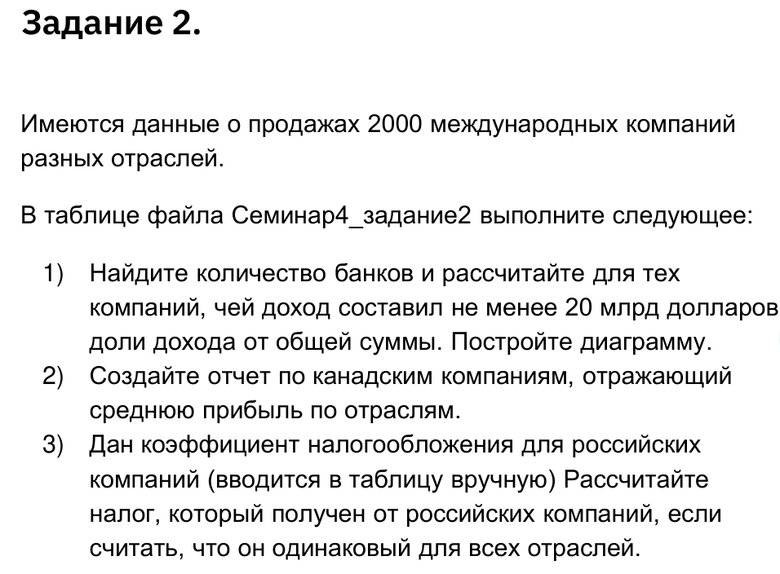
Компания | Страна | Отрасль | Продажи, млрд
Citigroup | Соединенные Штаты | Банк | 120.32 USD
General Electric | Соединенные Штаты | Конгломерат | 149.70 USD
Bank of America | Соединенные Штаты | Банк | 85.39 USD
American Intl Group | Соединенные Штаты | Страхование | 106.98 USD
HSBC Group | Соединенное Королевство | Банк | 76.38 USD
ExxonMobil | Соединенные Штаты | Невтегазовая пр-ть | 328.21 USD
Royal Dutch/Shell Group | Нидерланды | Невтегазовая пр-ть | 306.73 USD
BP | Соединенное Королевство | Невтегазовая пр-ть | 249.47 USD
JPMorgan Chase | Соединенные Штаты | Банк | 79.90 USD
UBS | Швейцария | Финансовые | 78.25 USD
ING Group | Нидерланды | Финансовые | 137.11 USD
Toyota Motor | Япония | Потребительские товары длительного пользования | 173.09 USD
Wal-Mart Stores | Соединенные Штаты | Ритэйл | 312.43 USD
Royal Bank of Scotland | Соединенное Королевство | Банк | 55.05 USD
Total | Франция | Невтегазовая пр-ть | 144.94 USD
Chevron | Соединенные Штаты | Невтегазовая пр-ть | 184.92 USD
BNP Paribas | Франция | Банк | 60.90 USD
Berkshire Hathaway | Соединенные Штаты | Финансовые | 76.33 USD
Banco Santander | Испания | Банк | 44.81 USD
Barclays | Соединенное Королевство | Банк | 47.87 USD
Procter & Gamble | Соединенные Штаты | Товары для дома | 61.68 USD
ConocoPhillips | Соединенные Штаты | Невтегазовая пр-ть | 162.41 USD
IBM | Соединенные Штаты | Техническое обеспечение | 91.13 USD
HBOS | Соединенное Королевство | Банк | 51.74 USD
Verizon Commun | Соединенные Штаты | Телекоммуникации | 75.11 USD
Wells Fargo | Соединенные Штаты | Банк | 40.41 USD
Altria Group | Соединенные Штаты | Еда, напитки и табак | 68.92 USD
AXA Group | Франция | Страхование | 115.20 USD
Allianz Worldwide | Германия | Страхование | 124.41 USD
Credit Suisse Group | Швейцария | Финансовые | 68.31 USD
ENI | Италия | Невтегазовая пр-ть | 83.09 USD
Nippon Tel & Tel | Япония | Телекоммуникации | 100.82 USD
E.ON | Германия | Коммунальные услуги | 66.67 USD
Morgan Stanley | Соединенные Штаты | Финансовые | 52.08 USD
Pfizer | Соединенные Штаты | Фармацевтика и медицина | 51.30 USD
Merrill Lynch | Соединенные Штаты | Финансовые | 47.78 USD
Fannie Mae | Соединенные Штаты | Финансовые | 52.46 USD
Fortis | Нидерланды | Финансовые | 81.48 USD
Deutsche Telekom | Германия | Телекоммуникации | 78.53 USD
Wachovia | Соединенные Штаты | Банк | 35.91 USD
ABN-Amro Holding | Нидерланды | Банк | 50.03 USD
Goldman Sachs Group | Соединенные Штаты | Финансовые | 43.39 USD
Société Générale Group | Франция | Банк | 49.68 USD
Mizuho Financial | Япония | Банк | 27.96 USD
DaimlerChrysler | Германия | Потребительские товары длительного пользования | 177.04 USD
Crédit Agricole | Франция | Банк | 81.10 USD
Lloyds TSB Group | Соединенное Королевство | Банк | 52.38 USD
Samsung Electronics | Южная Корея | Полупроводники | 79.18 USD
AT&T | Соединенные Штаты | Телекоммуникации | 43.86 USD
Nestlé | Швейцария | Еда, напитки и табак | 76.11 USD
Petrobras-Petróleo Brasil | Бразилия | Невтегазовая пр-ть | 58.43 USD
PetroChina | Китай | Невтегазовая пр-ть | 46.95 USD
Gazprom | Россия | Невтегазовая пр-ть | 36.47 USD
France Telecom | Франция | Телекоммуникации | 57.96 USD
Microsoft | Соединенные Штаты | Программное обеспечение | 41.36 USD
Deutsche Bank Group | Германия | Финансовые | 29.82 USD
Johnson & Johnson | Соединенные Штаты | Фармацевтика и медицина | 50.51 USD
BBVA-Banco Bilbao Vizcaya | Испания | Банк | 28.21 USD
Sanofi-aventis | Франция | Фармацевтика и медицина | 32.28 USD
MetLife | Соединенные Штаты | Страхование | 44.78 USD
Siemens Group | Германия | Конгломерат | 90.68 USD
Mitsubishi UFJ Finl | Япония | Банк | 23.50 USD
Honda Motor | Япония | Потребительские товары длительного пользования | 80.71 USD
Electricité de France | Франция | Коммунальные услуги | 63.68 USD
China Construction Bk | Китай | Банк | 19.40 USD
Nissan Motor | Япония | Потребительские товары длительного пользования | 80.02 USD
Hewlett-Packard | Соединенные Штаты | Техническое обеспечение | 87.90 USD
Time Warner | Соединенные Штаты | Медиа | 43.65 USD
Generali Group | Италия | Страхование | 88.95 USD
Zurich Financial Services | Швейцария | Страхование | 64.93 USD
Home Depot | Соединенные Штаты | Ритэйл | 81.51 USD
RWE Group | Германия | Коммунальные услуги | 55.63 USD
Prudential Financial | Соединенные Штаты | Страхование | 31.71 USD
Intel | Соединенные Штаты | Полупроводники | 38.83 USD
Lehman Bros Holdings | Соединенные Штаты | Финансовые | 32.42 USD
Telefónica | Испания | Телекоммуникации | 41.14 USD
China Pet & Chem (Sinopec) | Китай | Невтегазовая пр-ть | 70.32 USD
Aviva | Соединенное Королевство | Страхование | 75.61 USD
ENEL | Италия | Коммунальные услуги | 46.58 USD
Munich Re | Германия | Страхование | 62.06 USD
Telecom Italia | Италия | Телекоммуникации | 37.18 USD
GlaxoSmithKline | Соединенное Королевство | Фармацевтика и медицина | 37.22 USD
Novartis Group | Швейцария | Фармацевтика и медицина | 30.58 USD
Royal Bank of Canada | Канада | Банк | 24.96 USD
UniCredit | Италия | Банк | 21.02 USD
Natl Australia Bank | Австралия | Банк | 26.36 USD
Unilever | Нидерланды/Великобритания | Еда, напитки и табак | 49.35 USD
American Express | Соединенные Штаты | Финансовые | 24.27 USD
Deutsche Post | Германия | Перевозки | 58.58 USD
Suez Group | Франция | Коммунальные услуги | 55.28 USD
BMW-Bayerische Motor | Германия | Потребительские товары длительного пользования | 60.16 USD
Washington Mutual | Соединенные Штаты | Банк | 21.23 USD
Boeing | Соединенные Штаты | Авиация и Оборона | 54.85 USD
Manulife Financial | Канада | Страхование | 26.70 USD
Renault Group | Франция | Потребительские товары длительного пользования | 55.24 USD
Statoil Group | Норвегия | Невтегазовая пр-ть | 57.81 USD
Roche Group | Швейцария | Фармацевтика и медицина | 26.96 USD
Aegon | Нидерланды | Страхование | 46.38 USD
Tokyo Electric Power | Япония | Коммунальные услуги | 47.09 USD
Sprint Nextel | Соединенные Штаты | Телекоммуникации | 34.68 USD
BHP Billiton | Австралия/Великобритания | Сырье | 29.84 USD
US Bancorp | Соединенные Штаты | Банк | 16.60 USD
UnitedHealth Group | Соединенные Штаты | Товары и услуги для здоровья | 45.37 USD
KBC Group | Бельгия | Банк | 24.48 USD
Tyco International | Бермуды | Конгломерат | 39.37 USD
Dow Chemical | Соединенные Штаты | Химическая отрасль | 46.31 USD
Sony | Япония | Техническое обеспечение | 66.80 USD
United Technologies | Соединенные Штаты | Конгломерат | 42.73 USD
United Parcel Service | Соединенные Штаты | Перевозки | 42.58 USD
Banca Intesa | Италия | Банк | 19.81 USD
Allstate | Соединенные Штаты | Страхование | 35.38 USD
China Mobile (HK) | Гонконг/Китай | Телекоммуникации | 23.30 USD
Commonwealth Bank | Австралия | Банк | 17.96 USD
Volkswagen Group | Германия | Потребительские товары длительного пользования | 112.61 USD
WellPoint | Соединенные Штаты | Товары и услуги для здоровья | 45.14 USD
Anglo American | Соединенное Королевство | Сырье | 27.89 USD
Cisco Systems | Соединенные Штаты | Техническое обеспечение | 25.95 USD
Walt Disney | Соединенные Штаты | Медиа | 32.13 USD
Carrefour | Франция | Продукты питания | 98.60 USD
BASF Group | Германия | Химическая отрасль | 50.53 USD
Dexia | Бельгия | Банк | 22.14 USD
Tesco | Соединенное Королевство | Продукты питания | 65.33 USD
Merck & Co | Соединенные Штаты | Фармацевтика и медицина | 22.01 USD
Motorola | Соединенные Штаты | Техническое обеспечение | 36.84 USD
Hartford Finl Service | Соединенные Штаты | Страхование | 27.08 USD
Mitsubishi | Япония | Торговые компании | 38.75 USD
Caterpillar | Соединенные Штаты | Средства производства | 36.34 USD
PepsiCo | Соединенные Штаты | Еда, напитки и табак | 32.56 USD
Repsol-YPF | Испания | Невтегазовая пр-ть | 47.64 USD
News Corp | Соединенные Штаты | Медиа | 24.50 USD
BellSouth | Соединенные Штаты | Телекоммуникации | 20.55 USD
Valero Energy | Соединенные Штаты | Невтегазовая пр-ть | 82.16 USD
Ford Motor | Соединенные Штаты | Потребительские товары длительного пользования | 178.10 USD
Bank of Nova Scotia | Канада | Банк | 15.56 USD
Philips Group | Нидерланды | Конгломерат | 35.93 USD
BT Group | Соединенное Королевство | Телекоммуникации | 35.20 USD
Swiss Re Group | Швейцария | Страхование | 31.68 USD
Target | Соединенные Штаты | Ритэйл | 52.62 USD
Lukoil Holding | Россия | Невтегазовая пр-ть | 35.08 USD
Canon | Япония | Бизнес услуги и Ресурсы | 31.80 USD
Endesa Group | Испания | Коммунальные услуги | 20.69 USD
Nokia | Финляндия | Техническое обеспечение | 40.41 USD
Toronto-Dominion Bank | Канада | Банк | 15.84 USD
Coca-Cola | Соединенные Штаты | Еда, напитки и табак | 23.10 USD
Mxller-Maersk | Дания | Перевозки | 30.27 USD
ANZ Банк | Австралия | Банк | 15.87 USD
Dell | Соединенные Штаты | Техническое обеспечение | 55.91 USD
Saudi Basic Inds | Саудовская Аравия | Химическая отрасль | 18.27 USD
Danske Bank Group | Дания | Банк | 21.04 USD
St Paul Travelers | Соединенные Штаты | Страхование | 24.37 USD
Korea Electric Power | Южная Корея | Коммунальные услуги | 23.14 USD
EADS | Нидерланды | Авиация и Оборона | 43.09 USD
Sanpaolo IMI | Италия | Банк | 15.98 USD
Wyeth | Соединенные Штаты | Фармацевтика и медицина | 18.76 USD
Arcelor | Люксембург | Сырье | 39.01 USD
Hutchison Whampoa | Гонконг/Китай | Конгломерат | 17.32 USD
Nordea Bank | Швеция | Банк | 13.70 USD
Commerzbank | Германия | Банк | 22.61 USD
Rio Tinto | Великобритания/Австралия | Сырье | 18.34 USD
Abbott Laboratories | Соединенные Штаты | Фармацевтика и медицина | 22.34 USD
Westpac Банк Group | Австралия | Банк | 14.23 USD
China Telecom | Китай | Телекоммуникации | 19.47 USD
Countrywide Financial | Соединенные Штаты | Финансовые | 18.54 USD
Lowe's Cos | Соединенные Штаты | Ритэйл | 43.24 USD
Sun Life Financial | Канада | Страхование | 18.74 USD
Prudential | Соединенное Королевство | Страхование | 49.15 USD
AstraZeneca | Соединенное Королевство | Фармацевтика и медицина | 22.69 USD
Comcast | Соединенные Штаты | Медиа | 22.26 USD
Bank of Montreal | Канада | Банк | 12.78 USD
Hyundai Motor | Южная Корея | Потребительские товары длительного пользования | 51.30 USD
EI du Pont de Nemours | Соединенные Штаты | Химическая отрасль | 28.49 USD
Resona Holdings | Япония | Банк | 9.39 USD
Nippon Steel | Япония | Сырье | 31.62 USD
British Amer Tobacco | Соединенное Королевство | Еда, напитки и табак | 20.66 USD
Marathon Oil | Соединенные Штаты | Невтегазовая пр-ть | 44.46 USD
Banco do Brasil | Бразилия | Банк | 19.38 USD
Gaz de France | Франция | Коммунальные услуги | 24.60 USD
Norsk Hydro | Норвегия | Конгломерат | 25.79 USD
McDonald's | Соединенные Штаты | Отели и рестораны | 20.46 USD
Vivendi Universal | Франция | Медиа | 29.07 USD
Saint-Gobain | Франция | Строительство | 43.45 USD
Lockheed Martin | Соединенные Штаты | Авиация и Оборона | 37.21 USD
Aetna | Соединенные Штаты | Товары и услуги для здоровья | 22.49 USD
Honeywell | Соединенные Штаты | Конгломерат | 27.65 USD
Old Mutual | Соединенное Королевство | Финансовые | 24.97 USD
Mittal Steel | Нидерланды | Сырье | 26.86 USD
Banco Bradesco | Бразилия | Банк | 17.38 USD
Mitsui & Co | Япония | Торговые компании | 32.90 USD
EnCana | Канада | Невтегазовая пр-ть | 14.81 USD
Duke Energy | Соединенные Штаты | Коммунальные услуги | 16.75 USD
LM Ericsson | Швеция | Техническое обеспечение | 19.08 USD
Bristol-Myers Squibb | Соединенные Штаты | Фармацевтика и медицина | 19.21 USD
Amgen | Соединенные Штаты | Фармацевтика и медицина | 12.43 USD
East Japan Railway | Япония | Перевозки | 23.67 USD
Telstra | Австралия | Телекоммуникации | 16.87 USD
SunTrust Banks | Соединенные Штаты | Банк | 10.88 USD
Legal & General Group | Соединенное Королевство | Страхование | 52.53 USD
3M | Соединенные Штаты | Конгломерат | 21.17 USD
National Grid | Соединенное Королевство | Коммунальные услуги | 16.11 USD
Freddie Mac | Соединенные Штаты | Финансовые | 31.02 USD
Matsushita Electric Indl | Япония | Потребительские товары длительного пользования | 81.30 USD
Bayer Group | Германия | Химическая отрасль | 40.38 USD
Capital One Financial | Соединенные Штаты | Финансовые | 12.08 USD
Peugeot Groupe | Франция | Потребительские товары длительного пользования | 66.51 USD
UES of Russia | Россия | Коммунальные услуги | 24.52 USD
Occidental Petroleum | Соединенные Штаты | Невтегазовая пр-ть | 15.02 USD
Millea Holdings | Япония | Страхование | 26.61 USD
Cardinal Health | Соединенные Штаты | Товары и услуги для здоровья | 77.85 USD
L'Oréal Group | Франция | Товары для дома | 17.18 USD
Northrop Grumman | Соединенные Штаты | Авиация и Оборона | 30.72 USD
National City | Соединенные Штаты | Банк | 11.04 USD
Alcoa | Соединенные Штаты | Сырье | 26.16 USD
Metro AG | Германия | Продукты питания | 76.54 USD
JFE Holdings | Япония | Сырье | 26.16 USD
Eli Lilly & Co | Соединенные Штаты | Фармацевтика и медицина | 14.65 USD
Posco | Южная Корея | Сырье | 23.16 USD
Volvo Group | Швеция | Средства производства | 30.23 USD
Aflac | Соединенные Штаты | Страхование | 14.36 USD
Dominion Resources | Соединенные Штаты | Коммунальные услуги | 18.04 USD
FedEx | Соединенные Штаты | Перевозки | 30.85 USD
Loews | Соединенные Штаты | Страхование | 16.02 USD
Denso | Япония | Потребительские товары длительного пользования | 26.12 USD
CNP Assurances | Франция | Страхование | 38.13 USD
BCE | Канада | Телекоммуникации | 16.43 USD
Iberdrola | Испания | Коммунальные услуги | 13.88 USD
Nomura Holdings | Япония | Финансовые | 10.02 USD
Seven & I Holdings | Япония | Продукты питания | 31.36 USD
Exelon | Соединенные Штаты | Коммунальные услуги | 15.36 USD
KDDI | Япония | Телекоммуникации | 27.24 USD
Federated Dept Stores | Соединенные Штаты | Ритэйл | 22.39 USD
Southern Co | Соединенные Штаты | Коммунальные услуги | 13.55 USD
Standard Chartered Group | Соединенное Королевство | Банк | 8.05 USD
Chubb | Соединенные Штаты | Страхование | 13.93 USD
Walgreen | Соединенные Штаты | Ритэйл | 43.21 USD
Bouygues | Франция | Строительство | 31.75 USD
Hitachi | Япония | Конгломерат | 84.22 USD
Carnival | Панама/Великобритания | Отели и рестораны | 11.09 USD
ThyssenKrupp Group | Германия | Сырье | 50.56 USD
Bear Stearns Cos | Соединенные Штаты | Финансовые | 11.55 USD
Oracle | Соединенные Штаты | Программное обеспечение | 12.89 USD
Deere & Co | Соединенные Штаты | Средства производства | 22.01 USD
Cendant | Соединенные Штаты | Бизнес услуги и Ресурсы | 18.24 USD
Cemex | Мексика | Строительство | 15.33 USD
...

